상품제안서
제작형 노트패드 (A4/B5/A5/Mini) | 상품코드: F04411

 |  |  |  |  |  |  | 02-412-0044 | www.easy1.co.kr
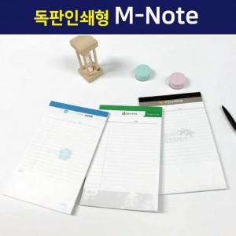

【상세/제작정보】 | <p>노트 헤드 부분 풀컬러 인쇄 가능합니다.</p><p>&nbsp;</p><p>현재 인쇄 기계 고장으로 내지 인쇄 불가능합니다.</p>

【인쇄/포장옵션】 | 풀칼라 / OPP(비닐)

【공급단가】 | 수량 | 500~ | 1,000~ | 2,000~ | 3,000~ | 5,000~
*VAT별도 | Mini | 1,890원 | 1,820원 | 1,750원 | 1,680원 | 1,630원
 | A5 | 1,950원 | 1,880원 | 1,810원 | 1,740원 | 1,690원
 | B5 | 2,160원 | 2,080원 | 2,000원 | 1,920원 | 1,870원
 | A4 | 2,430원 | 2,340원 | 2,250원 | 2,160원 | 2,100원

【상품 URL】 | https://dev.easy1.co.kr:443/src/goods_detail.php?gdno=4411

